Thanh toán
Project Name | Website quản lý và đặt phòng khách sạn
Module Code | Thanh toán
 | Hoàn thành | Lỗi | Chưa kiểm tra | Bị chăn | Tổng số trường hợp thử nghiệm
Round 1 | 6 | 6 | 0 | 0 | 6
Round 2 | 6 | 6 | 0 | 0 | 6
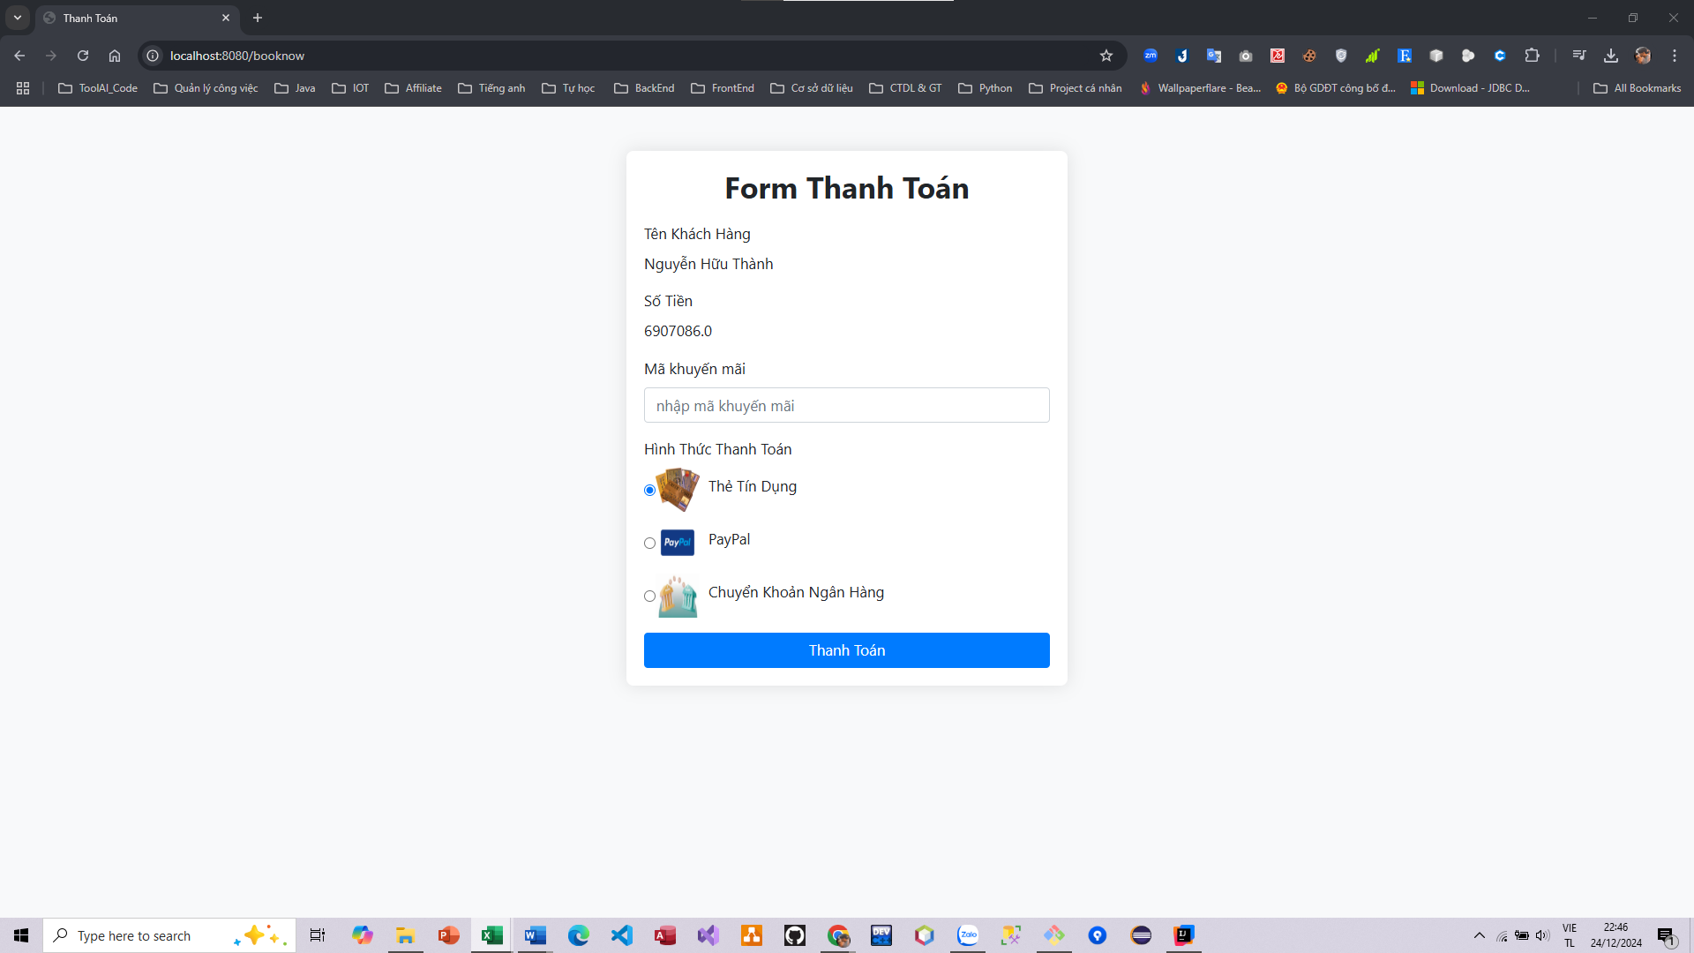
Test Case ID | Mô tả | Hành động | Điều kiện tiên quyết | Kết quả mong đợi | Kết quả thực tế | Kết quả |  |  | Kết quả |  |  | Chú thích
 |  |  |  |  |  | Vòng 1 |  |  | Vòng 2
 |  |  |  |  |  | Trạng thái | Ngày kiểm tra | Người kiểm tra | Trạng thái | Ngày kiểm tra | Người kiểm tra
FUNCTION_SHOW Trang thanh toán
FUNC-TT01 | Xem thông tin hóa đơn | 1. Truy cập trang web 2. Đăng nhập vào hệ thống 3. Chọn button "Book now" 4. Chọn các thông tin cần thiết 5. Chọn button "Recerve now" | Đăng nhập vào hệ thống | Hiển thị thông tin thanh toán gồm : - Tên Khách hàng - Loại phòng - Ngày checkin và checkout - Tổng tiền - Mã khuyến mãi nếu có | Hiển thị thông tin thanh toán gồm : - Tên Khách hàng - Tổng tiền - Mã khuyến mãi nếu có | Failed | 2024-12-18 | Thành | Failed | 2024-12-18 | Thành
FUNC-TT02 | Nhập mã khuyến mãi thành công | 1. Truy cập trang web 2. Đăng nhập vào hệ thống 3. Chọn button "Book now" 4. Chọn các thông tin cần thiết 5. Chọn button "Recerve now" | Đăng nhập vào hệ thống | Hiển thị thông báo "Mã khuyến mãi hợp lệ" | Chức năng chưa hoàn thiện | Failed | 2024-12-18 | Thành | Failed | 2024-12-18 | Thành
FUNC-TT03 | Nhập mãi khuyến mãi thất bại | 1. Truy cập trang web 2. Đăng nhập vào hệ thống 3. Chọn button "Book now" 4. Chọn các thông tin cần thiết 5. Chọn button "Recerve now" | Đăng nhập vào hệ thống | Hiển thị thông báo "Mã khuyến mãi không hợp lệ" | Chức năng chưa hoàn thiện | Failed | 2024-12-18 | Thành | Failed | 2024-12-18 | Thành
FUNC-TT04 | Chọn phương thức thanh toán thành công | 1. Truy cập trang web 2. Đăng nhập vào hệ thống 3. Chọn button "Book now" 4. Chọn các thông tin cần thiết 5. Chọn button "Recerve now" | Đăng nhập vào hệ thống | Hiển thị thông báo "Phương thức thanh toán hợp lệ" | Chức năng chưa hoàn thiện | Failed | 2024-12-18 | Thành | Failed | 2024-12-18 | Thành
FUNC-DN05 | Không chọn phương thức thanh toán | 1. Truy cập trang web 2. Đăng nhập vào hệ thống 3. Chọn button "Book now" 4. Chọn các thông tin cần thiết 5. Chọn button "Recerve now" | Đăng nhập vào hệ thống | Hiển thị thông báo "Bạn chưa chọn phương thức thanh toán" | Chức năng chưa hoàn thiện | Failed | 2024-12-18 | Thành | Failed | 2024-12-18 | Thành
FUNC-DN06 | Thanh toán thành công | 1. Truy cập trang web 2. Đăng nhập vào hệ thống 3. Chọn button "Book now" 4. Chọn các thông tin cần thiết 5. Chọn button "Recerve now" | Đăng nhập vào hệ thống | Hiển thị thông báo "Bạn đã thanh toán thành công" | Chức năng chưa hoàn thiện | Failed | 2024-12-18 | Thành | Failed | 2024-12-18 | Thành
FUNC-DN06 | Thanh toán không thành công | 1. Truy cập trang web 2. Đăng nhập vào hệ thống 3. Chọn button "Book now" 4. Chọn các thông tin cần thiết 5. Chọn button "Recerve now" | Đăng nhập vào hệ thống | Hiển thị thông báo "Bạn đã thanh toán không thành công" | Chức năng chưa hoàn thiện | Failed | 2024-12-18 | Thành | Failed | 2024-12-18 | Thành

Chat
Project Name | Website quản lý và đặt phòng khách sạn
Module Code | Chat
 | Hoàn thành | Lỗi | Chưa kiểm tra | Bị chăn | Tổng số trường hợp thử nghiệm
Round 1 | 2 | 0 | 0 | 0 | 2
Round 2 | 2 | 0 | 0 | 0 | 2
 | 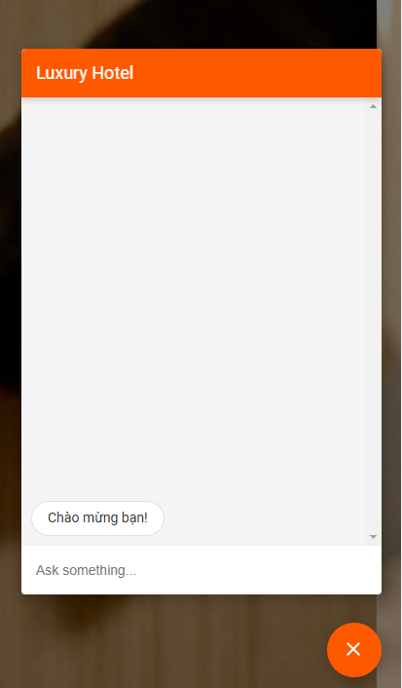
Test Case ID | Mô tả | Hành động | Điều kiện tiên quyết | Kết quả mong đợi | Kết quả thực tế | Kết quả |  |  | Kết quả |  |  | Chú thích
 |  |  |  |  |  | Vòng 1 |  |  | Vòng 2
 |  |  |  |  |  | Trạng thái | Ngày kiểm tra | Người kiểm tra | Trạng thái | Ngày kiểm tra | Người kiểm tra
FUNCTION_SHOW Trang Chat
FUNC-C01 | Mở đoạn chat | 1. Truy cập trang web 2. Đăng nhập vào hệ thống 3. Chọn button "Chat" | Đăng nhập vào hệ thống | Hiển thị giao diện chat | Hiển thị giao diện chat | Passed | 2024-12-18 | Thành | Passed | 2024-12-18 | Thành
FUNC-C02 | Chat AI tự động trả lời tin nhắn của người dùng thành công | 1. Truy cập trang web 2. Đăng nhập vào hệ thống 3. Chọn button "Chat" 4. Nhập "Chào bạn" và nhấn enter | Đăng nhập vào hệ thống | Chat AI trả lời thành công | Chat AI trả lời thành công | Passed | 2024-12-18 | Thành | Passed | 2024-12-18 | Thành

Quản lý doanh thu
Project Name | Website quản lý và đặt phòng khách sạn
Module Code | Quản lý doanh thu
 | Hoàn thành | Lỗi | Chưa kiểm tra | Bị chăn | Tổng số trường hợp thử nghiệm
Round 1 | 5 | 3 | 0 | 0 | 5
Round 2 | 5 | 3 | 0 | 0 | 5
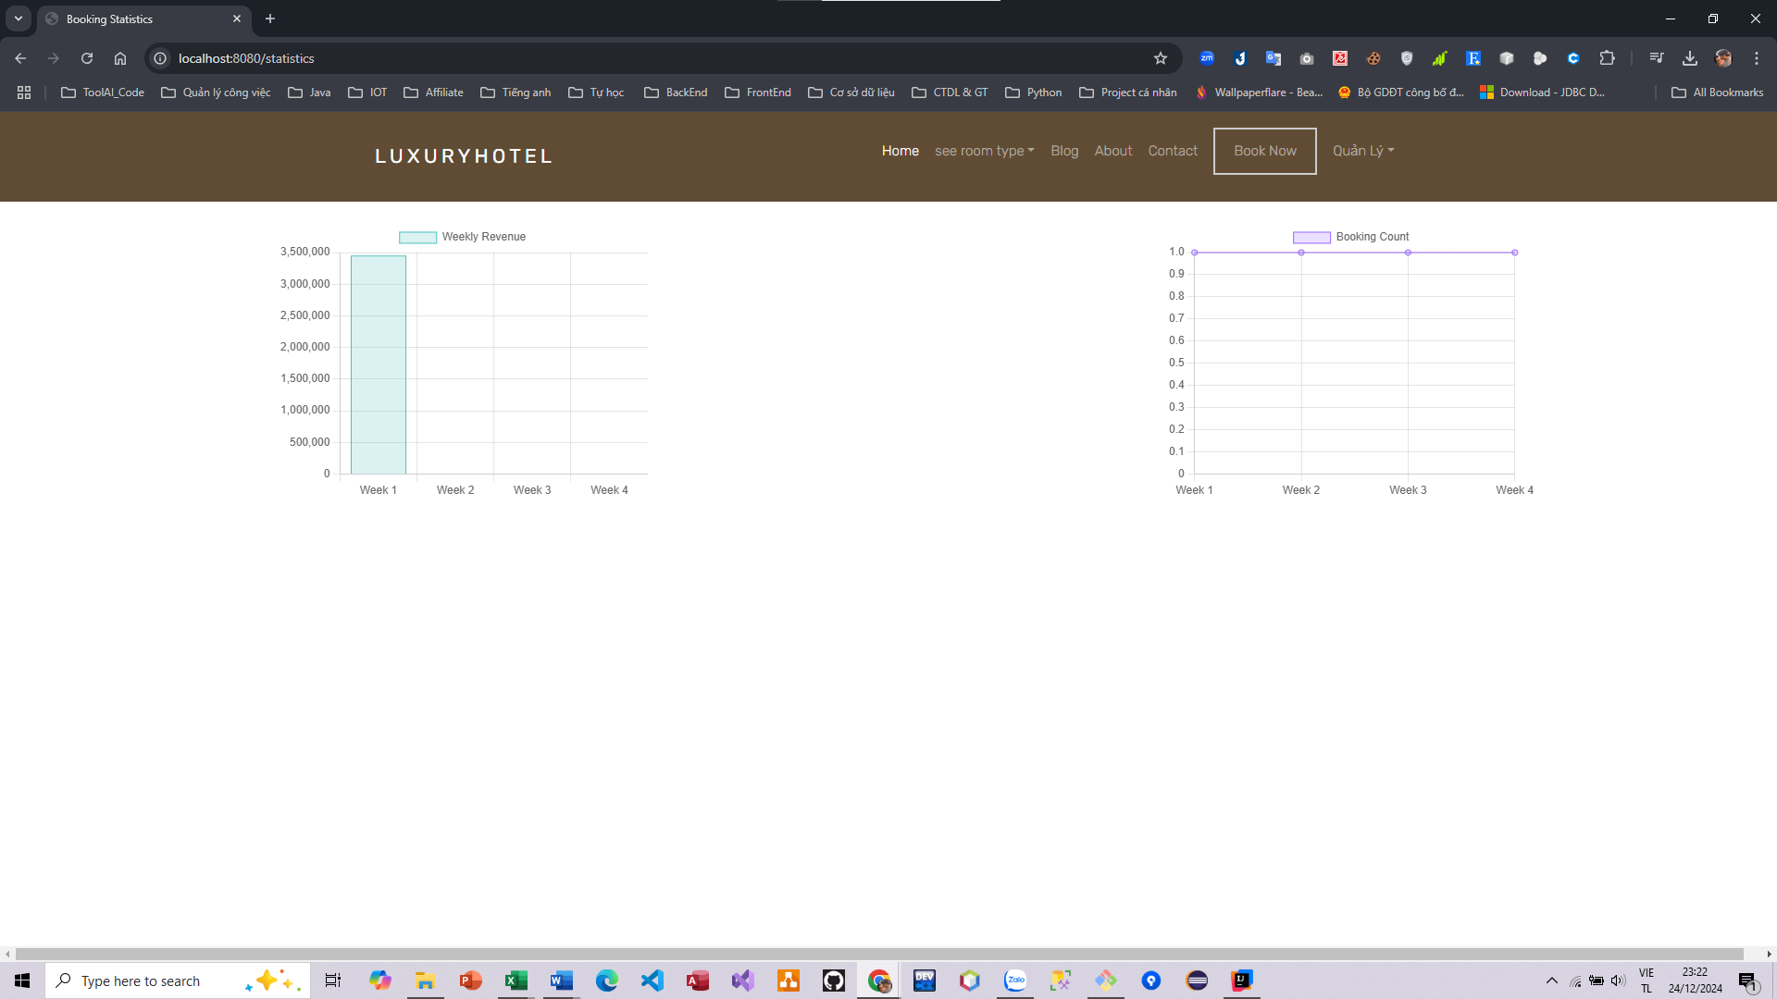
Test Case ID | Mô tả | Hành động | Điều kiện tiên quyết | Kết quả mong đợi | Kết quả thực tế | Kết quả |  |  | Kết quả |  |  | Chú thích
 |  |  |  |  |  | Vòng 1 |  |  | Vòng 2
 |  |  |  |  |  | Trạng thái | Ngày kiểm tra | Người kiểm tra | Trạng thái | Ngày kiểm tra | Người kiểm tra
FUNCTION_SHOW Trang quản lý doanh thu
FUNC-QLDT01 | Xem thông tin doanh thu của khách sạn | 1. Truy cập trang web 2. Đăng nhập vào hệ thống với quyền Admin 3. Chọn button "Quản lý" 4. Chọn "Quản lý doanh thu" | Đăng nhập vào hệ thống | Hiển thị thống kê doanh thu theo biểu đồ | Hiển thị thống kê doanh thu theo biểu đồ | Passed | 2024-12-18 | Thành | Passed | 2024-12-18 | Thành
FUNC-QLDT02 | Xem thông tin doanh thu theo tuần | 1. Truy cập trang web 2. Đăng nhập vào hệ thống với quyền Admin 3. Chọn button "Quản lý" 4. Chọn "Quản lý doanh thu" | Đăng nhập vào hệ thống | Hiển thị thông tin doanh thu theo tuần | Hiển thị thông tin doanh thu theo tuần | Passed | 2024-12-18 | Thành | Passed | 2024-12-18 | Thành
FUNC-QLDT03 | Xem thông tin doanh thu theo ngày | 1. Truy cập trang web 2. Đăng nhập vào hệ thống với quyền Admin 3. Chọn button "Quản lý" 4. Chọn "Quản lý doanh thu" | Đăng nhập vào hệ thống | Hiển thị thông tin doanh thu theo ngày | Chức năng chưa hoàn thiện | Failed | 2024-12-18 | Thành | Failed | 2024-12-18 | Thành
FUNC-QLDT04 | Xem thông tin doanh thu theo tháng | 1. Truy cập trang web 2. Đăng nhập vào hệ thống với quyền Admin 3. Chọn button "Quản lý" 4. Chọn "Quản lý doanh thu" | Đăng nhập vào hệ thống | Hiển thị thông tin doanh thu theo tháng | Chức năng chưa hoàn thiện | Failed | 2024-12-18 | Thành | Failed | 2024-12-18 | Thành
FUNC-QLDT05 | Cập nhật doanh thu | 1. Truy cập trang web 2. Đăng nhập vào hệ thống với quyền Admin 3. Chọn button "Quản lý" 4. Chọn "Quản lý doanh thu" 5. Chọn "Update doanh thu" | Đăng nhập vào hệ thống | Cập nhật và hiển thị lại thông tin doanh thu | Chức năng chưa hoàn thiện | Failed | 2024-12-18 | Thành | Failed | 2024-12-18 | Thành

Quản lý phòng
Project Name | Website quản lý và đặt phòng khách sạn
Module Code | Quản lý phòng
 | Hoàn thành | Lỗi | Chưa kiểm tra | Bị chăn | Tổng số trường hợp thử nghiệm
Round 1 | 6 | 2 | 0 | 0 | 6
Round 2 | 6 | 2 | 0 | 0 | 6
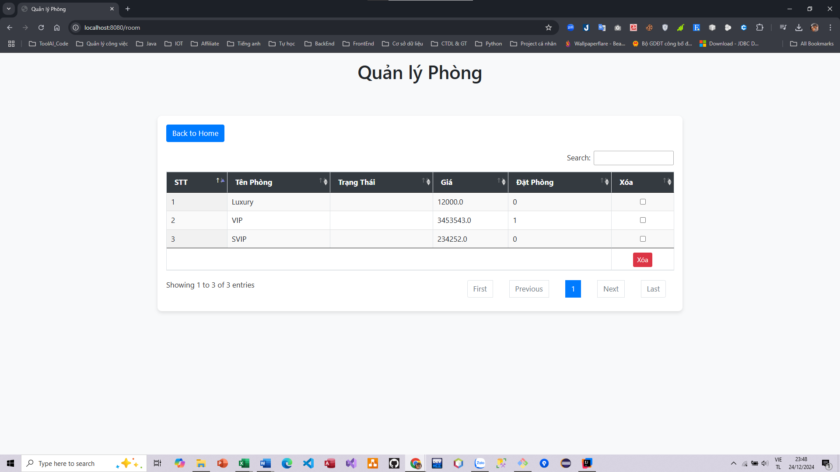
Test Case ID | Mô tả | Hành động | Điều kiện tiên quyết | Kết quả mong đợi | Kết quả thực tế | Kết quả |  |  | Kết quả |  |  | Chú thích
 |  |  |  |  |  | Vòng 1 |  |  | Vòng 2
 |  |  |  |  |  | Trạng thái | Ngày kiểm tra | Người kiểm tra | Trạng thái | Ngày kiểm tra | Người kiểm tra
FUNCTION_SHOW Trang quản lý phòng
FUNC-QLP01 | Xem thông tin phòng | 1. Truy cập trang web 2. Đăng nhập vào hệ thống với quyền Admin 3. Chọn button "Quản lý" 4. Chọn "Quản lý phòng" | Đăng nhập vào hệ thống | Hiển thị thông tin chi tiết của các phòng | Hiển thị thông tin chi tiết của các phòng | Passed | 2024-12-18 | Thành | Passed | 2024-12-18 | Thành
FUNC-QLP02 | Xóa phòng | 1. Truy cập trang web 2. Đăng nhập vào hệ thống với quyền Admin 3. Chọn button "Quản lý" 4. Chọn "Quản lý phòng" 5. Chọn phòng cần xóa và nhấn nút "Xóa" | Đăng nhập vào hệ thống | Hiển thị thông báo xác nhận xóa | Hiển thị thông báo xác nhận xóa | Passed | 2024-12-18 | Thành | Passed | 2024-12-18 | Thành
FUNC-QLP03 | Xóa phòng thành công | 1. Truy cập trang web 2. Đăng nhập vào hệ thống với quyền Admin 3. Chọn button "Quản lý" 4. Chọn "Quản lý phòng" 5. Chọn phòng cần xóa và nhấn nút "Xóa" | Đăng nhập vào hệ thống | Hiển thị thông báo "Xóa phòng thành công" | Chức năng chưa hoàn thiện | Failed | 2024-12-18 | Thành | Failed | 2024-12-18 | Thành
FUNC-QLP04 | Xóa phòng không thành công | 1. Truy cập trang web 2. Đăng nhập vào hệ thống với quyền Admin 3. Chọn button "Quản lý" 4. Chọn "Quản lý phòng" 5. Chọn phòng cần xóa và nhấn nút "Xóa" | Đăng nhập vào hệ thống | Hiển thị thông báo "Xóa không thành công" | Chức năng chưa hoàn thiện | Failed | 2024-12-18 | Thành | Failed | 2024-12-18 | Thành
FUNC-QLP05 | Tìm kiếm phòng theo tên | 1. Truy cập trang web 2. Đăng nhập vào hệ thống với quyền Admin 3. Chọn button "Quản lý" 4. Chọn "Quản lý phòng" 5. Nhập thông tin vào ô tìm kiếm | Đăng nhập vào hệ thống | Hiển thị kết quả giống với thông tin tìm kiếm | Hiển thị kết quả giống với thông tin tìm kiếm | Passed | 2024-12-18 | Thành | Passed | 2024-12-18 | Thành
FUNC-QLP06 | Kiểm tra button Back to home | 1. Truy cập vào trang web 2. Đăng nhập vào hệ thống với quyền admin 3. Chọn quản lý 4. Chọn quản lý tài phòng 5. Chọn button "Back to home" | Đăng nhập vào hệ thống với quyền admin | Quay trở về trang chủ | Quay trở về trang chủ | Passed | 2021-03-31 | Thành | Passed | 2021-03-31 | Thành

Quản lý tài khoản
Project Name | Website quản lý và đặt phòng khách sạn
Module Code | Quản lý tài khoản
 | Hoàn thành | Lỗi | Chưa kiểm tra | Bị chặn | Tổng lần kiểm tra
Round 1 | 6 | 3 | 0 | 0 | 6
Round 2 | 6 | 3 | 0 | 0 | 6

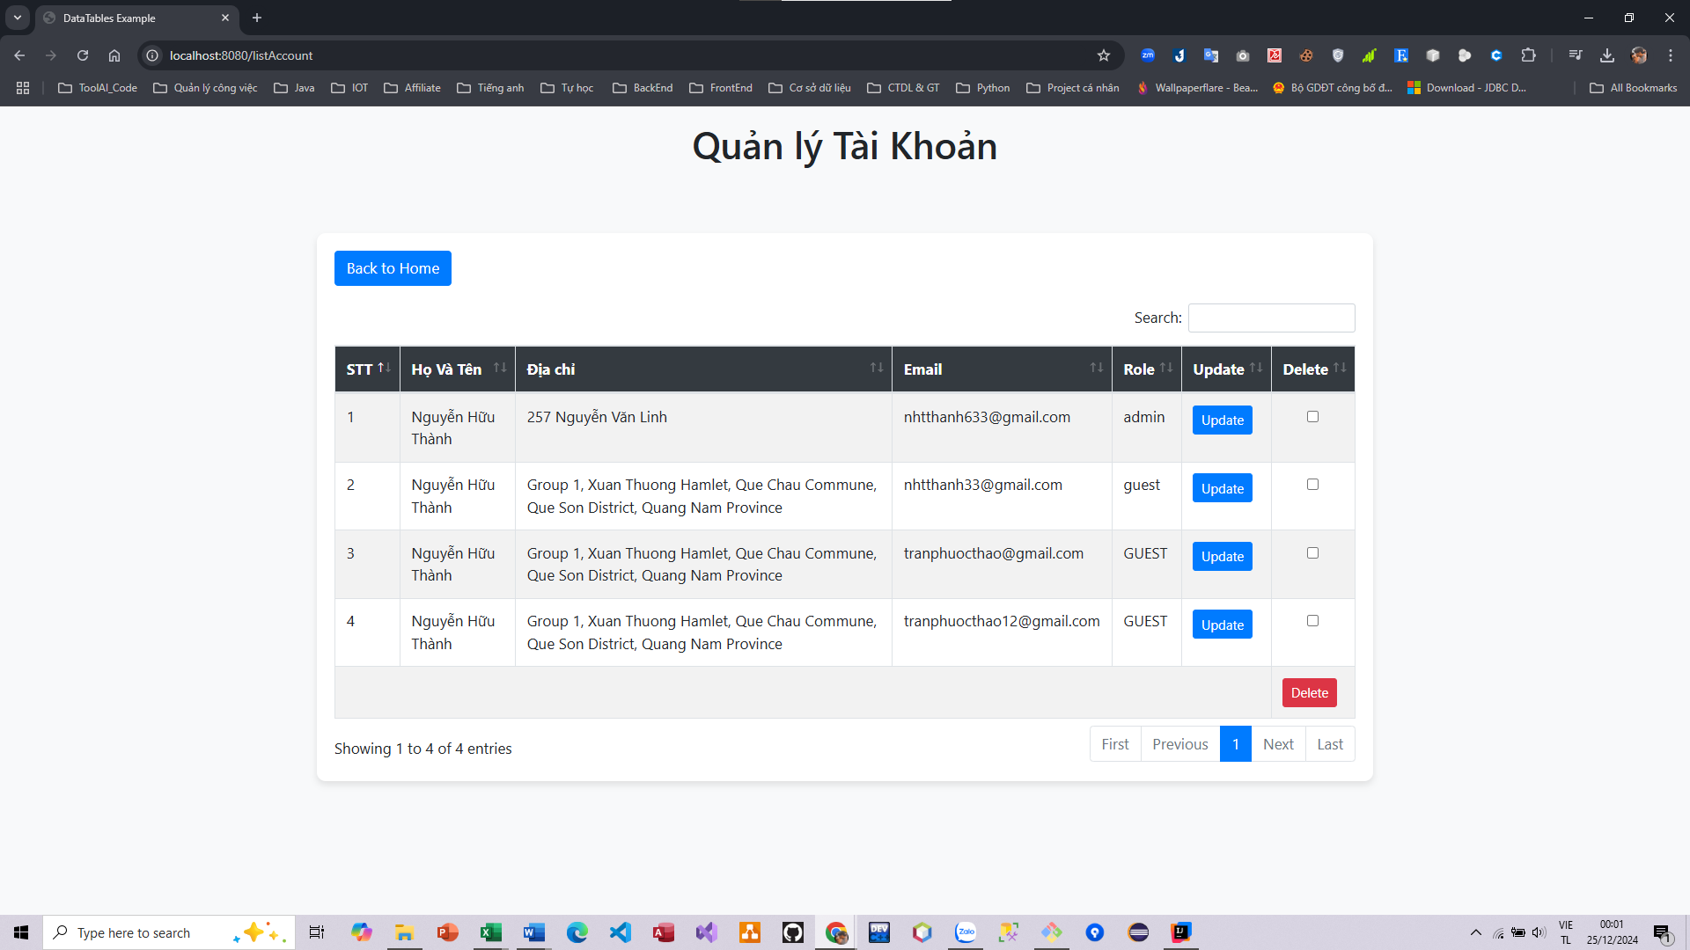

Test Case ID | Mô tả | Quy trình | Điều kiện tiên quyết | Kết quả mong đợi | Kết quả thực tế | Kết quả |  |  |  |  |  | Chú thích
 |  |  |  |  |  | Vòng 1 |  |  | Vòng 2
 |  |  |  |  |  | Trạng thái | Ngày kiểm tra | Người kiểm tra | Trạng thái | Ngày kiểm tra | Người kiểm tra
FUNCTION_SHOW Quản lý tài khoản
FUNC-QLTK01 | Hiẻn thị thông tin chi tiết của từng tài khoản có trong database | 1. Truy cập vào trang web 2. Chọn quản lý 3. Chọn quản lý tài khoản | Đăng nhập vào hệ thống với quyền admin | Hiển thị thông tin chi tiết của tài khoản có trên database | Hiển thị thông tin chi tiết của tài khoản có trên database | Passed | 2021-03-31 | Thành | Passed | 2021-03-31 | Thành
FUNC-QLTK02 | Xóa tài khoản thành công | 1. Truy cập vào trang web 2. Chọn quản lý 3. Chọn quản lý tài khoản 4. Chọn tài khoản cần xóa và nhấn button "Delete" | Đăng nhập vào hệ thống với quyền admin | Hệ thống hiển thị thông báo "Đã xóa thành công tài khoản" | Hệ thống không hiển thị thông báo | Failed | 2021-03-31 | Thành | Passed | 2021-03-31 | Thành
FUNC-QLTK03 | Sửa thông tin tài khoản thành công | 1. Truy cập vào trang web 2. Chọn quản lý 3. Chọn quản lý tài khoản 4. Chọn tài khoản cần sửa và nhấn button "Update" 5. Sửa thông tin và chọn button"ok" | Đăng nhập vào hệ thống với quyền admin | Hệ thống hiển thị thông báo "Đã sửa thành công tài khoản" | Chức năng chưa hoàn thiện | Failed | 2021-03-31 | Thành | Failed | 2021-03-31 | Thành
FUNC-QLTK04 | Thêm tài khoản mới thành công | 1. Truy cập vào trang web 2. Chọn quản lý 3. Chọn quản lý tài khoản 4. Chọn button "Add" 5. Nhập thông tin tài khoản và chọn button "Ok" | Đăng nhập vào hệ thống với quyền admin | Hệ thống hiển thị thông báo "Đã thêm thành công tài khoản" | Chức năng chưa hoàn thiện | Failed | 2021-03-31 | Thành | Failed | 2021-03-31 | Thành
FUNC-QLTK05 | Tìm kiếm tài khoản theo tên | 1. Truy cập vào trang web 2. Chọn quản lý 3. Chọn quản lý tài khoản 4. Nhập thông tin cần tìm vào ô tìm kiếm | Đăng nhập vào hệ thống với quyền admin | Hiển thị kết quả tìm kiếm theo thông tin được nhập ở ô tìm kiếm | Hiển thị kết quả tìm kiếm theo thông tin được nhập ở ô tìm kiếm | Passed | 2021-03-31 | Thành | Passed | 2021-03-31 | Thành
FUNC-QLTK06 | Kiểm tra button Back to home | 1. Truy cập vào trang web 2. Chọn quản lý 3. Chọn quản lý tài khoản 4. Chọn button "Back to home" | Đăng nhập vào hệ thống với quyền admin | Quay trở về trang chủ | Quay trở về trang chủ | Passed | 2021-03-31 | Thành | Passed | 2021-03-31 | Thành

Quản lý đơn hàng
Project Name | Website quản lý và đặt phòng khách sạn
Module Code | Quản lý đơn hàng
 | Hoàn thành | Lỗi | Chưa kiểm tra | Bị chặn | Tổng lần kiểm tra
Round 1 | 4 | 1 | 0 | 0 | 4
Round 2 | 4 | 1 | 0 | 0 | 4
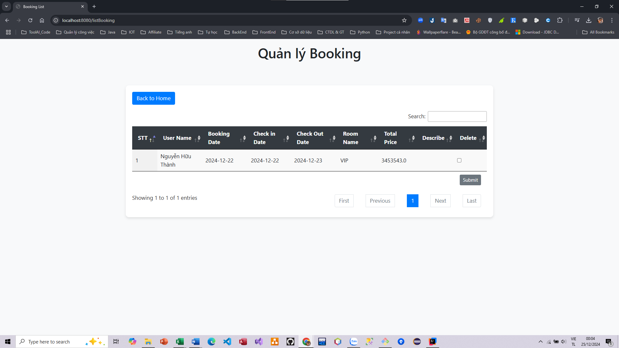

Test Case ID | Mô tả | Quy trình | Điều kiện tiên quyết | Kết quả mong đợi | Kết quả thực tế | Kết quả |  |  |  |  |  | Chú thích
 |  |  |  |  |  | Vòng 1 |  |  | Vòng 2
 |  |  |  |  |  | Trạng thái | Ngày kiểm tra | Người kiểm tra | Trạng thái | Ngày kiểm tra | Người kiểm tra
FUNCTION_SHOW Quản lý đơn hàng
FUNC-QLDH01 | Hiẻn thị thông tin chi tiết đơn hàng | 1. Truy cập vào trang web 2. Đăng nhập vào hệ thống với quyền admin 3. Chọn quản lý 4. Chọn quản lý đơn hàng | Đăng nhập vào hệ thống với quyền admin | Hiển thị thông tin chi tiết của các đơn hàng | Hiển thị thông tin chi tiết của các đơn hàng | Passed | 2021-03-31 | Thành | Passed | 2021-03-31 | Thành
FUNC-QLDH02 | Xóa đơn hàng thành công | 1. Truy cập vào trang web 2. Đăng nhập vào hệ thống với quyền admin 3. Chọn quản lý 4. Chọn quản lý đơn hàng 5. Chọn đơn hàng cần xóa và nhấn nút "Xóa" | Đăng nhập vào hệ thống với quyền admin | Hệ thống hiển thị thông báo "Đã xóa thành công đơn hàng" | Chức năng chưa hoàn thiện | Failed | 2021-03-31 | Thành | Passed | 2021-03-31 | Thành
FUNC-QLDH03 | Tìm kiếm đơn hàng theo tên | 1. Truy cập vào trang web 2. Chọn quản lý 3. Chọn quản lý đơn hàng 4. Nhập thông tin cần tìm vào ô tìm kiếm | Đăng nhập vào hệ thống với quyền admin | Hiển thị kết quả tìm kiếm theo thông tin được nhập ở ô tìm kiếm | Hiển thị kết quả tìm kiếm theo thông tin được nhập ở ô tìm kiếm | Passed | 2021-03-31 | Thành | Passed | 2021-03-31 | Thành
FUNC-QLDH04 | Kiểm tra button Back to home | 1. Truy cập vào trang web 2. Chọn quản lý 3. Chọn quản lý tài khoản 4. Chọn button "Back to home" | Đăng nhập vào hệ thống với quyền admin | Quay trở về trang chủ | Quay trở về trang chủ | Passed | 2021-03-31 | Thành | Passed | 2021-03-31 | Thành

